Sheet1
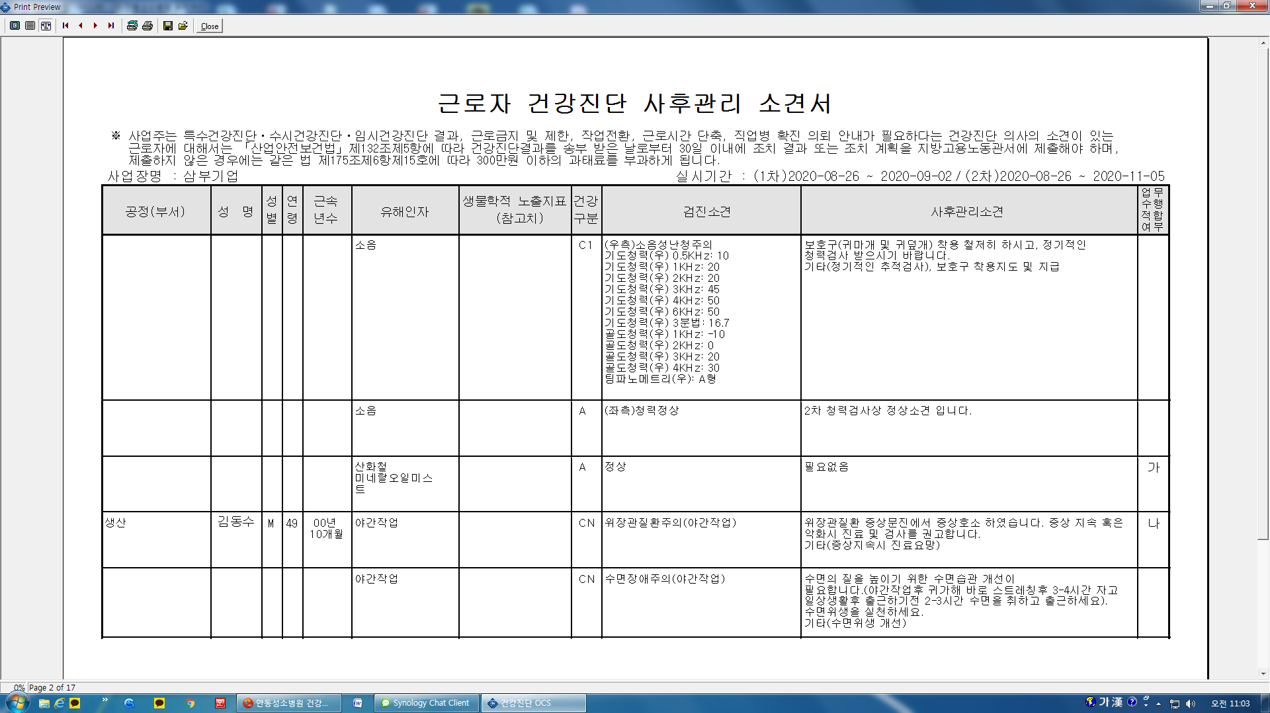
*사후관리소견서 작성시 2차 검진을 실시하면 2차검진결과가 검진소견에 기재가 되나 야간특수검진에서 수면장애 2차를 실시한 경우에는 2차검진결과가 검진소견에 기재가 안됩니다. 사후관리소견서상 검진소견에 2차검진 수면장애(신경계) 심층면담 및 문진항목에 대한 결과도 소견서에 기재 되도록 수정 부탁드립니다.

